Sheet1
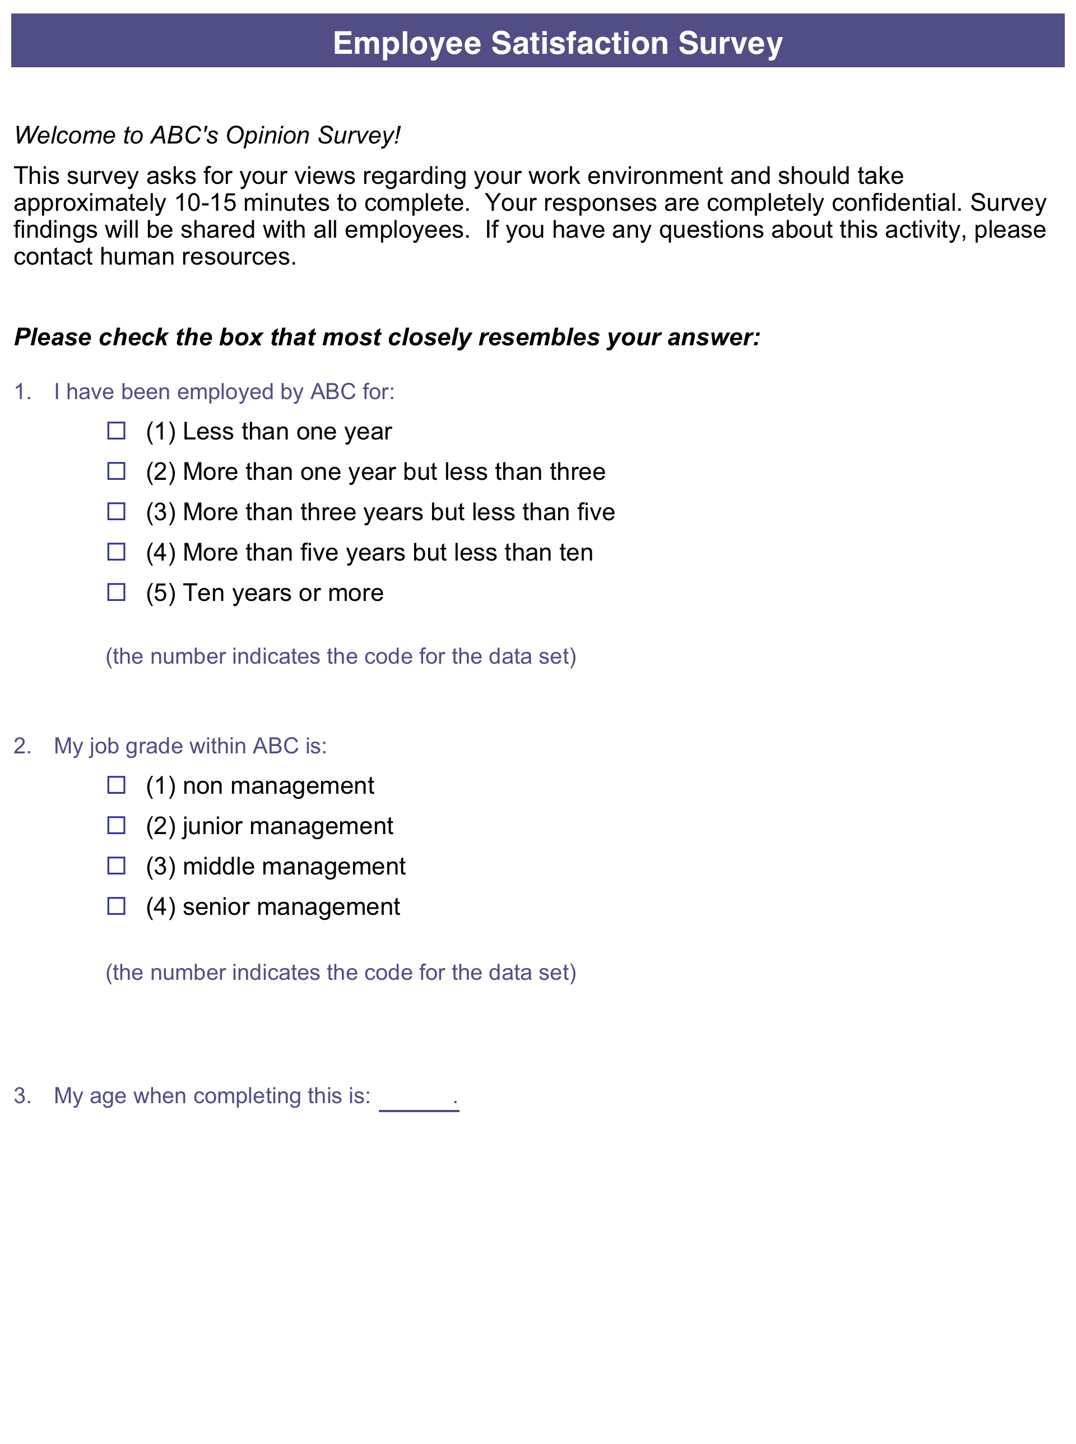

Respondent | Q1 | Q2 | Q3 | Q4 | Q5 | Q6 | Q7 | Q8 | Q9 | Q10 | Q11 | Q12 | Q13 | Q14 | Q15
Resp 01 | 1 | 4 | 21 | 5 | 1 | 3 | 1 | 2 | 1 | 3 | 3 | 1 | 4 | 2 | 4
Resp 02 | 2 | 3 | 44 | 3 | 4 | 4 | 3 | 1 | 2 | 2 | 3 | 2 | 4 | 1 | 3
Resp 03 | 5 | 1 | 19 | 1 | 2 | 1 | 1 | 1 | 1 | 1 | 2 | 1 | 3 | 2 | 3
Resp 04 | 2 | 2 | 27 | 2 | 1 | 2 | 3 | 2 | 2 | 1 | 2 | 3 | 3 | 1 | 3
Resp 05 | 1 | 3 | 57 | 1 | 3 | 2 | 3 | 4 | 4 | 2 | 1 | 2 | 3 | 3 | 4
Resp 06 | 2 | 3 | 27 | 3 | 1 | 3 | 1 | 1 | 3 | 3 | 2 | 3 | 4 | 4 | 3
Resp 07 | 1 | 2 | 39 | 2 | 4 | 5 | 1 | 1 | 5 | 1 | 2 | 3 | 3 | 4 | 3
Resp 08 | 2 | 1 | 36 | 1 | 2 | 2 | 2 | 5 | 1 | 5 | 3 | 5 | 3 | 3 | 4
Resp 09 | 1 | 2 | 37 | 1 | 1 | 3 | 1 | 2 | 2 | 1 | 2 | 2 | 3 | 2 | 3
Resp 10 | 5 | 2 | 51 | 4 | 2 | 1 | 3 | 2 | 0 | 3 | 2 | 2 | 2 | 1 | 1
Resp 11 | 3 | 3 | 24 | 2 | 1 | 3 | 1 | 1 | 1 | 2 | 1 | 1 | 4 |  | 1
Resp 12 | 2 | 1 | 29 | 1 | 2 | 3 | 1 | 2 | 0 | 4 | 3 | 3 | 4 | 3 | 2
Resp 13 | 1 | 2 | 20 | 1 | 1 | 1 | 1 | 2 | 1 | 1 | 4 | 2 | 3 | 3 | 2
Resp 14 | 2 | 3 | 61 | 1 | 3 | 4 | 4 | 1 | 3 | 2 | 4 | 3 | 4 | 1 | 2
Resp 15 | 2 | 4 | 46 | 1 | 1 | 5 | 2 | 2 | 1 | 1 | 2 | 3 | 2 | 2 | 2
Resp 16 | 5 | 1 | 41 | 4 | 2 | 2 | 3 | 1 | 4 | 1 | 1 | 4 | 3 | 3 | 3
Resp 17 | 3 | 2 | 25 | 1 | 1 | 3 | 1 | 5 | 1 | 5 | 4 | 2 | 4 | 2 | 4
Resp 18 | 2 | 2 | 46 | 3 | 2 | 4 | 2 | 1 | 3 | 2 | 3 | 3 | 2 | 2 | 3
Resp 19 | 1 | 1 | 30 | 1 | 5 | 1 | 4 | 2 | 2 | 2 | 2 |  | 3 |  | 2
Resp 20 | 1 | 3 | 25 | 2 | 1 | 3 | 1 | 1 | 1 | 1 | 1 | 4 | 4 | 1 | 2
Resp 21 | 5 | 3 | 24 | 5 | 4 | 3 | 2 | 1 | 2 | 1 | 2 | 1 | 3 | 3
Resp 22 | 2 | 4 | 39 | 2 | 3 | 5 | 1 | 2 | 3 | 4 | 3 | 4 | 3 |  | 2
Resp 23 | 4 | 1 | 44 | 1 | 1 | 1 | 2 | 1 | 2 | 2 | 1 | 3 | 2 | 2 | 2
Resp 24 | 1 | 1 | 63 | 2 | 2 | 4 | 2 | 1 | 4 | 1 | 1 | 2 | 4 | 4 | 3
Resp 25 | 2 | 2 | 18 | 1 | 2 | 3 | 4 | 2 | 1 | 3 | 4 | 2 | 3 | 3 | 2
Resp 26 | 1 | 3 | 41 | 1 | 5 | 3 | 1 | 2 | 3 | 2 | 1 | 2 | 4 | 4
Resp 27 | 5 | 1 | 38 | 4 | 2 | 5 | 3 | 1 | 2 | 4 | 2 | 2 | 2 | 3 | 2
Resp 28 | 1 | 3 | 25 | 1 | 1 | 1 | 4 | 2 | 1 | 2 | 3 | 1 | 3 | 1 | 2
Resp 29 | 4 | 1 | 41 | 2 | 1 | 3 | 1 | 1 | 2 | 1 | 1 | 2 | 3 | 2 | 3
Resp 30 | 2 | 1 | 30 | 1 | 4 | 2 | 4 | 2 | 3 | 4 | 2 | 1 | 1 | 2 | 1

